워크북이벤트
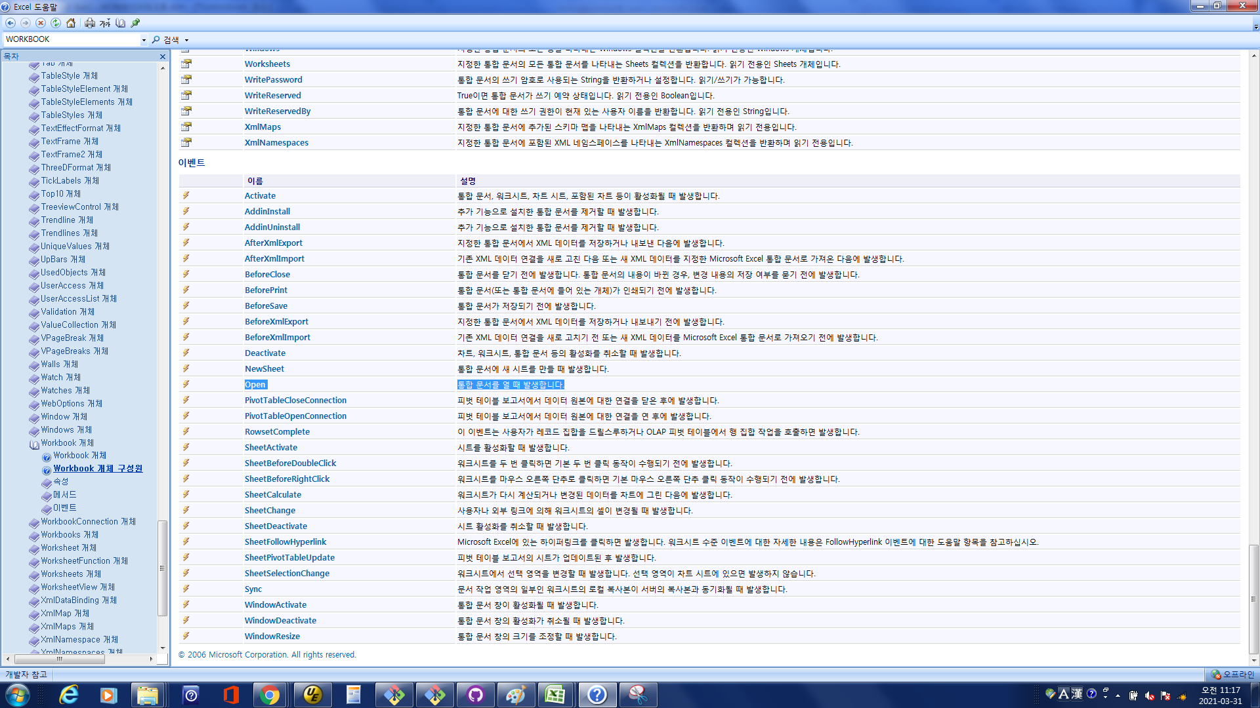
[워크북이벤트]
 | 1. [ThisWorkbook]더블클릭-[개체] Workbook 선택, [프로시저] Open 선택
 | 2. 프로시저 내에 코딩
 | MsgBox ThisWorkbook.Name & "파일이 열렸습니다."
 | 3. 파일을 다시 열었을때 메시지가 표시됨
 | 4. 이벤트 설명은 도움말 참고

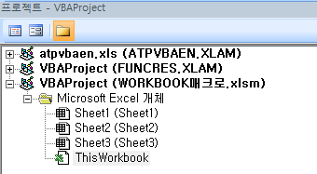

 | 개체 | 프로시저

